상품제안서
네이쳐 캠핑 인명 구조 호루라기 고주파 생존 장비 심판 | 상품코드: F27627

 |  |  |  |  |  |  | 02-412-0044 | www.easy1.co.kr
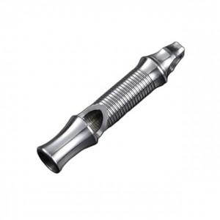

【상세/제작정보】 | 스티커 제작및 부착 비용 별도 문의.

【인쇄/포장옵션】 | / 포장불가능

【공급단가】 | 수량 | 80~ | 500~ | 1,000~ | 2,400~ | 3,000~
*VAT별도 | 단가 | 7,920원 | 7,590원 | 7,450원 | 7,780원 | 7,260원

【상품 URL】 | https://dev.easy1.co.kr:443/src/goods_detail.php?gdno=27627

